상품제안서
폴딩탭 블루투스키보드(접이식&거치대형) | 상품코드: S37815

 |  |  |  |  |  |  | 02-713-8555 | www.synergygift.co.kr
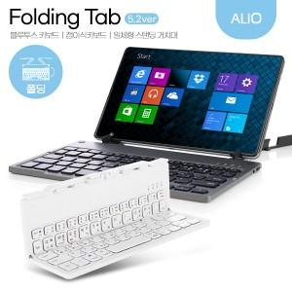

【상세/제작정보】 | <p>휴대용 블루투스 키보드 / 접이식 스탠딩 거치대 키보드 / 컴팩트&amp;슬림 사이즈 편리한 휴대&nbsp;</p>

【인쇄/포장옵션】 | 풀칼라 / 포장지포장

【공급단가】 | 수량 | 20~ | 50~ | 100~ | 300~ | 1,000~
*VAT별도 | 화이트 | 22,300원 | 21,000원 | 20,300원 | 19,400원 | 18,700원
 | 그레이 | 22,300원 | 21,000원 | 20,300원 | 19,400원 | 18,700원

【상품 URL】 | https://www.synergygift.co.kr:443/src/goods_detail.php?gdno=37815

